Notas
SCORING SYSTEM
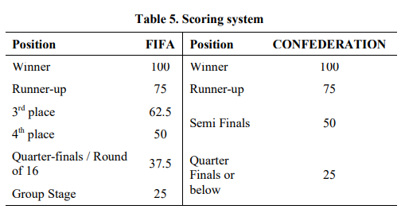

PRÉMIOS INDIVIDUAIS CONSIDERADOS
Bola de Ouro
Melhor Selecionador

